상품제안서
스위스와그너 SWISS WALLET FLEX | 상품코드: S17208

 |  |  |  |  |  |  | 02-713-8555 | www.synergygift.co.kr
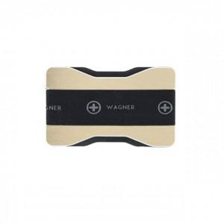

【상세/제작정보】 | <p style="text-align: center; " align="center">▶ 브러쉬드 알루미늄과 엣지의 광택이 고급스러운 제품입니다.</p><p style="text-align: center; " align="center">신용카드 정도의 크기로 매우 슬림하고 가벼워&nbsp;휴대하기 편리합니다.</p><p style="text-align: center; " align="center">여러 장의 카드를 순차적으로 수납할 수 있는 구조로 디자인 되었으며, 고탄력 밴드에의해 카드가 안정적으로 고정됩니다.</p><p style="text-align: center; " align="center">고탄력의 밴드는 핑거그랩 기능이 있으며, 지폐와 영수증 등의 수납이&nbsp;가능합니다.&nbsp;</p><p style="text-align: center; " align="center">▶ RFID 스캐너로 신용카드의 개인정보 무단 복사하는 것을 방지하는 RFID 보호기능이 있습니다.&nbsp;</p>

【인쇄/포장옵션】 | 레이저 / 포장지포장

【공급단가】 | 수량 | 50~ | 100~ | 500~ | 1,000~ | 2,000~
*VAT별도 | 단가 | 13,500원 | 12,600원 | 12,150원 | 11,700원 | 11,250원

【상품 URL】 | https://www.synergygift.co.kr:443/src/goods_detail.php?gdno=14171

